5 nguyên ly solid



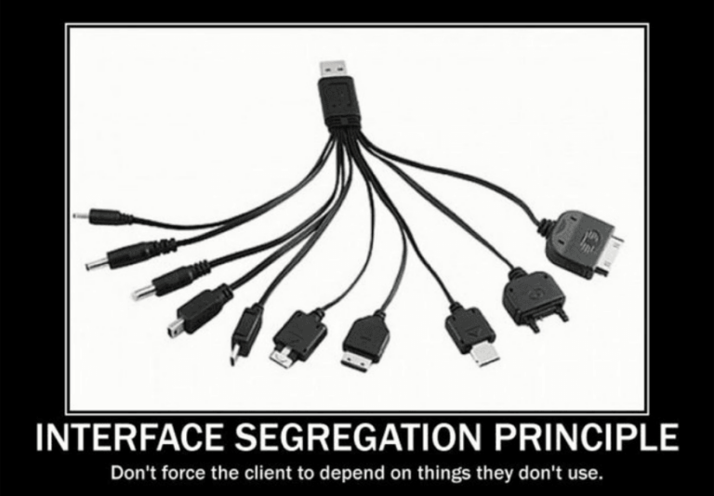

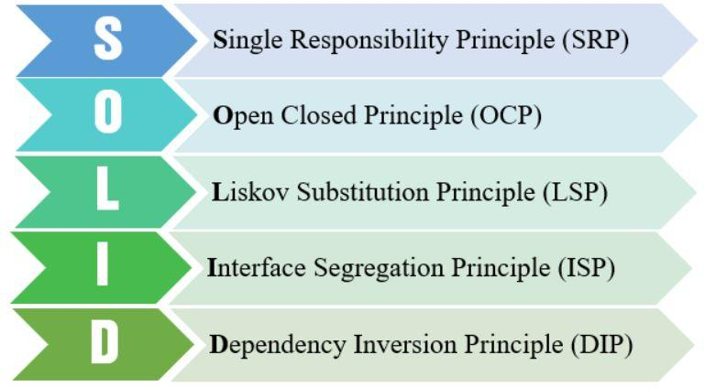
 | Single responsibility priciple | Open/Closed principle | Liskov substitution principle | Interface segregation principle | Dependency inversion principle
Khái niệm | Mỗi lớp chỉ nên chịu trách nhiệm về một nhiệm vụ cụ thể nào đó mà thôi. | Có thể thoải mái mở rộng 1 class, nhưng không được sửa đổi bên trong class đó | Trong một chương trình, các object của class con có thể thay thế class cha mà không làm thay đổi tính đúng đắn của chương trình | Thay vì dùng 1 interface lớn, ta nên tách thành nhiều interface nhỏ, với nhiều mục đích cụ thể | 1. Các module cấp cao không nên phụ thuộc vào các modules cấp thấp. Cả 2 nên phụ thuộc vào abstraction. 2. Interface (abstraction) không nên phụ thuộc vào chi tiết, mà ngược lại. ( Các class giao tiếp với nhau thông qua interface, không phải thông qua implementation.)
Mục đích | Mục đích của SRP là giúp cho các class trở nên đơn giản và dễ bảo trì bằng cách chỉ đảm nhận một trách nhiệm duy nhất trong ứng dụng. | Mục đích của OCP là đảm bảo tính mở rộng và dễ bảo trì cho ứng dụng bằng cách thiết kế các class và module sao cho chúng có thể mở rộng nhưng không cần phải sửa đổi code đã có. | Đảm bảo tính nhất quán của hệ thống và đảm bảo tính linh hoạt của mã nguồn, cho phép các đối tượng con được thêm vào hoặc thay thế trong hệ thống mà không làm thay đổi chức năng hoặc hành vi của hệ thống. | Giảm sự phụ thuộc (dependency) của một class vào những interface mà nó không cần sử dụng | Tạo ra một kiến trúc linh hoạt cho các ứng dụng, giúp giảm sự phụ thuộc giữa các phần của hệ thống và tăng tính tái sử dụng.

demo
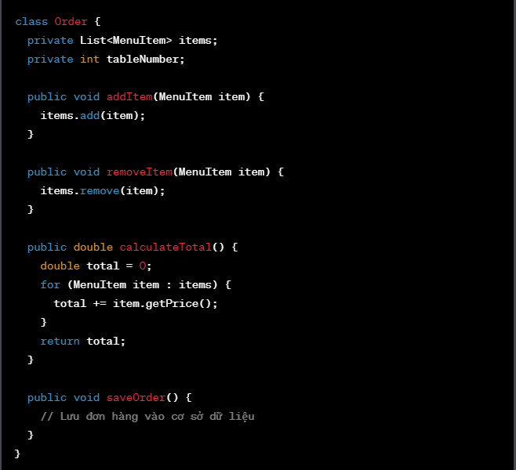
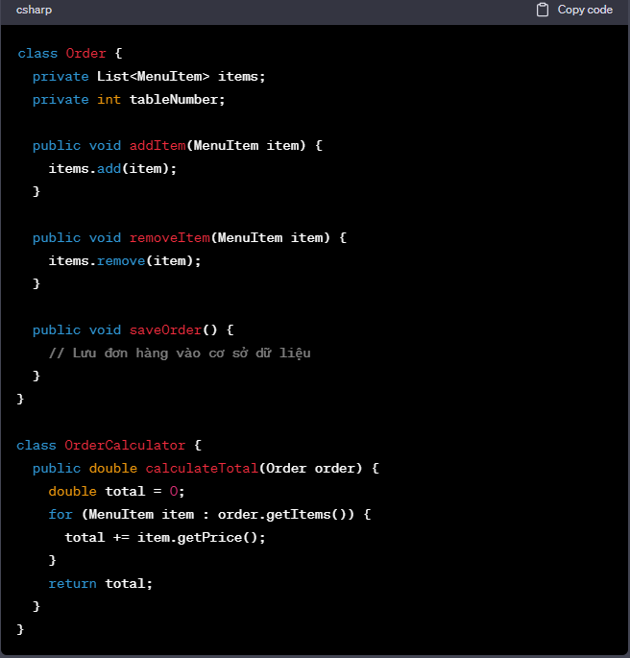

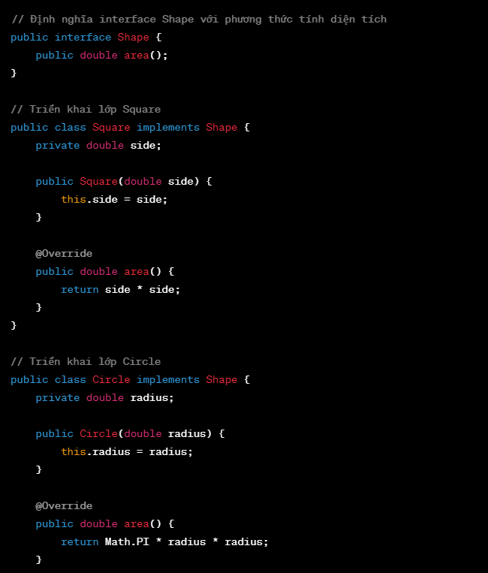
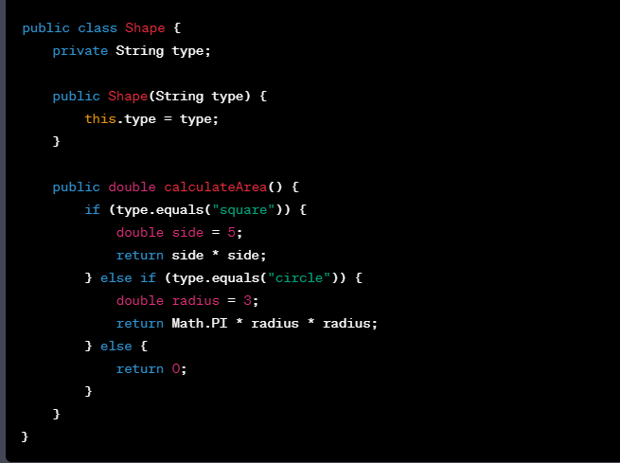

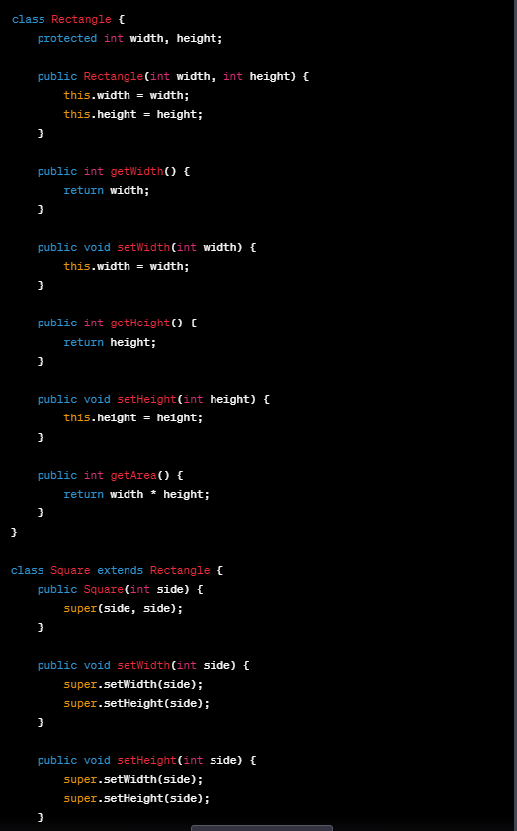

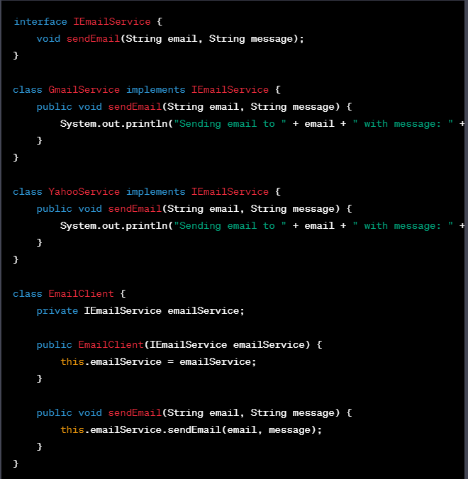

IoC & DI
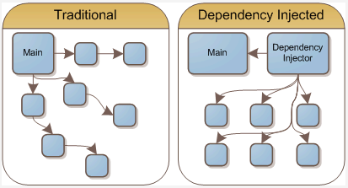
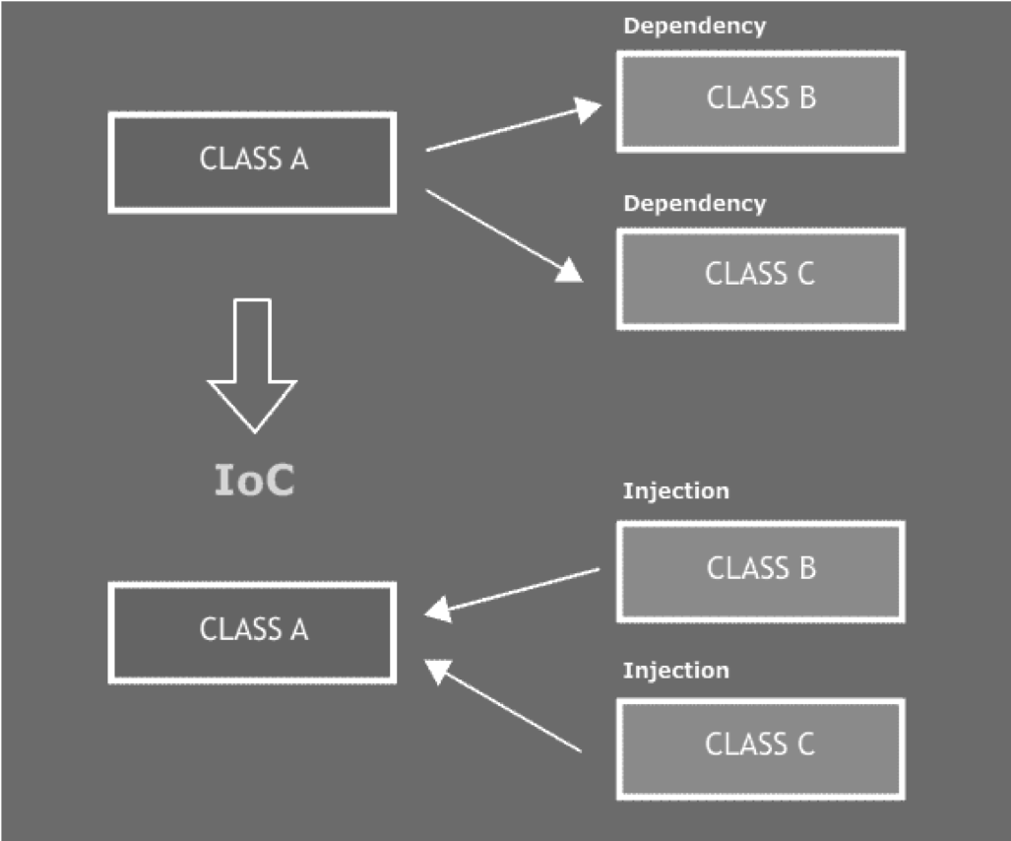
 | IoC | DI
Khái niệm | IoC là viết tắt của Inversion of Control. IoC là một nguyên tắc thiết kế phần mềm, trong đó vai trò điều khiển luồng của chương trình được đảo ngược hoàn toàn. Trong truyền thống, các đối tượng có thể được tạo và sử dụng bằng cách khởi tạo chúng bên trong lớp hoặc đối tượng khác. Khi sử dụng IoC, các đối tượng không được tạo bên trong lớp hoặc đối tượng đó, mà được tạo và quản lý bởi một bên thứ ba, thường là một container, chẳng hạn như Spring IoC container. | Nó là cơ chế để cung cấp các đối tượng phụ thuộc cho một đối tượng thông qua constructor, setter hoặc trực tiếp thông qua các trường của nó.
Lợi ích | Giảm sự phụ thuộc giữa các đối tượng. Dễ dàng thay đổi hoặc thay thế các đối tượng. Dễ dàng kiểm thử và đánh giá các đối tượng một cách độc lập. Tăng tính tái sử dụng của mã.
Nhược điểm | Khái niệm DI khá “khó tiêu”, các developer mới sẽ gặp khó khăn khi học Sử dụng interface nên đôi khi sẽ khó debug, do không biết chính xác module nào được gọi Các object được khởi tạo toàn bộ ngay từ đầu, có thể làm giảm performance Làm tăng độ phức tạp của code

@Restcontroller
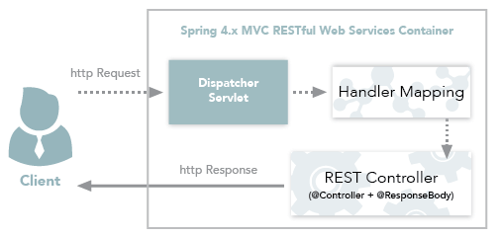
Restcontroller | @Service | Repository
RestController cũng giống như @Controller, tuy nhiên, nó kết hợp với @ResponseBody, cho phép các phương thức của nó trả về các Response Body của HTTP Response, chứ không phải là một view (trang HTML). Vì vậy, @RestController thường được sử dụng để tạo các RESTful Web Services, cho phép truy cập và thao tác với dữ liệu thông qua các yêu cầu HTTP (GET, POST, PUT, DELETE, v.v.). Với @Controller, khi các phương thức của nó trả về một view (trang HTML), thì ViewResolver sẽ được sử dụng để tìm kiếm view tương ứng để hiển thị trên trình duyệt. Còn với @RestController, khi các phương thức trả về một Response Body, Spring sẽ chuyển đổi đối tượng trả về thành định dạng tương ứng, ví dụ như JSON hoặc XML. | Để giúp xác định các lớp Service trong ứng dụng và quản lý chúng thông qua Spring IoC Container. Nó giúp cho việc quản lý các đối tượng Service trở nên dễ dàng hơn bằng cách cho phép các đối tượng này được quản lý bởi Spring IoC Container và thực hiện Dependency Injection | Là một Annotation trong Spring Framework được sử dụng để xác định các lớp Repository trong ứng dụng và quản lý chúng thông qua Spring IoC Container. Annotation này giúp cho việc quản lý các đối tượng Repository trở nên dễ dàng hơn và có thể được kết hợp với các tính năng của Spring Data để thao tác với cơ sở dữ liệu dễ dàng hơn.

@Scope
 | Scope
Khái niệm | Scope là một annotation trong Spring Framework, cho phép bạn định nghĩa phạm vi (scope) của một bean trong ứng dụng của mình. Nó cho phép bạn chỉ định cách mà Spring quản lý các instance của bean, và xác định xem bean đó sẽ tồn tại trong bao lâu và trong bao nhiêu phạm vi khác nhau.
 | Có 5 scope được định nghĩa cho Spring Bean: - Singleton: Chỉ duy nhất một thể hiện của bean sẽ được tạo cho mỗi container. Đây là scope mặc định cho spring bean. Khi sử dụng scope này cần chắc chắn rằng các bean không có các biến/thuộc tính được share. - Prototype: Một thể hiện của bean sẽ được tạo cho mỗi lần được yêu cầu(request) - Request: giống với prototype scope, tuy nhiên nó dùng cho ứng dụng web, một thể hiện của bean sẽ được tạo cho mỗi HTTP request. - Session: Mỗi thể hiện của bean sẽ được tạo cho mỗi HTTP Session - Global-Session: Được sử dụng để tạo global sesion bean cho các ứng dụng Portlet. | 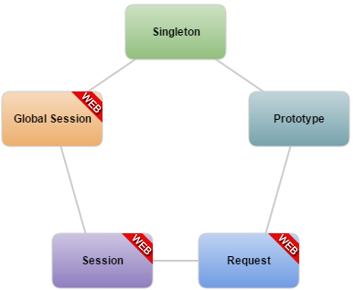

CORS
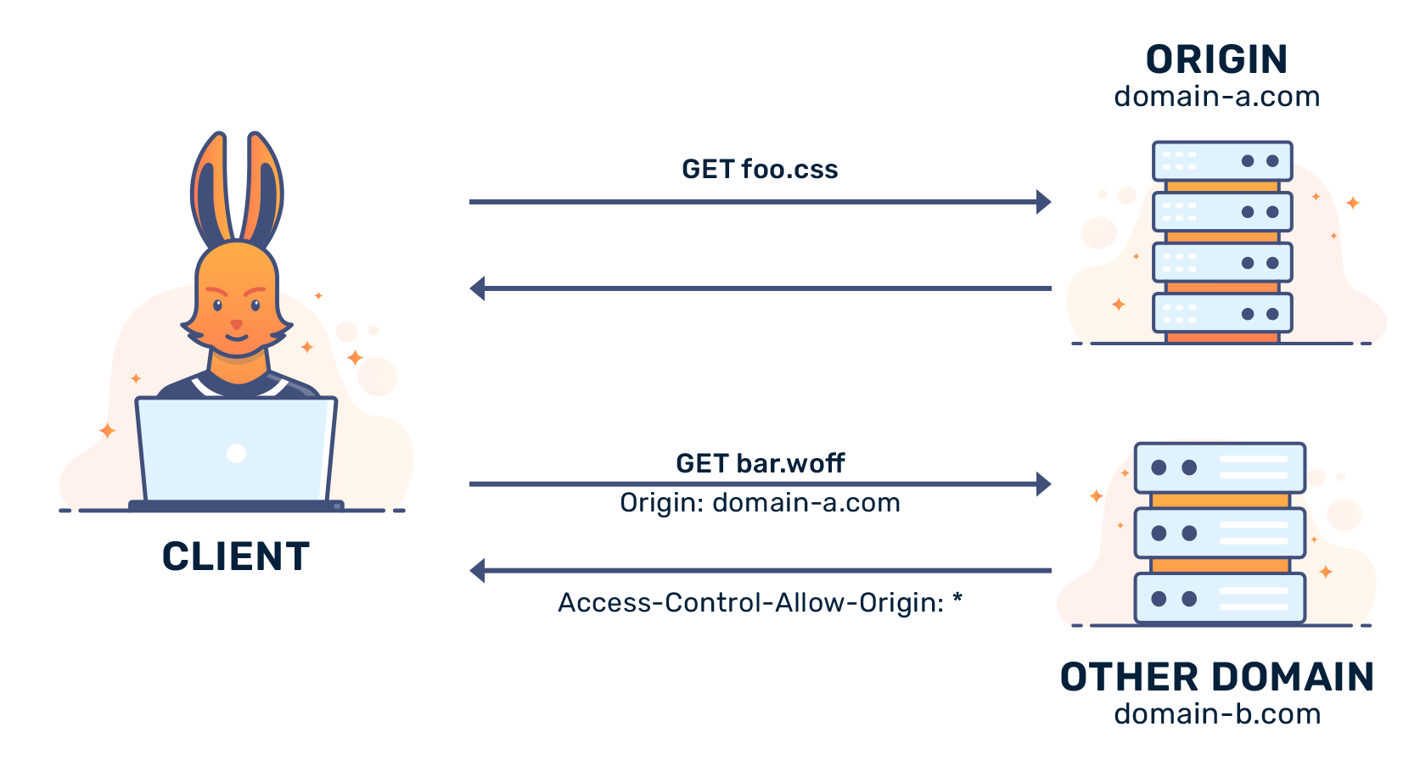
 | CORS
Khái niệm | CORS là một cơ chế cho phép nhiều tài nguyên khác nhau (fonts, Javascript, v.v…) của một trang web có thể được truy vấn từ domain khác với domain của trang đó. CORS là viết tắt của từ Cross-origin resource sharing Khi call API tới server mà không có header Access-Control-Allow-Origin hoặc giá trị của nó không hợp lệ thì sẽ phát sinh lỗi này và không lấy được dữ liệu từ API. Cách khắc phục lỗi trên là phải config enable CORS lên để phía client có thể gọi được dữ liệu
Mục đích | Ngăn chặn việc truy cập tài nguyên của các domain khác một cách vô tội vạ. Chia sẻ tài nguyên giữa các trang web khác miền nhau. Cho phép các ứng dụng web chạy trên các tên miền khác nhau truy cập tài nguyên trên máy chủ

